2021-11-27-01
编号 |  |  | T00002 | 标题 |  | 新建图元测试
批号 |  |  | 2021-11-27-01

测试人 |  |  | OneMinute | 日期 |  | 2021-11-27 | 测试业务类别 | UI |  | 测试状态 | 实施中
受测目标 |  |  | 桌面软件 CNE Laser | 版本 |  | 0.5.0.0-unstable | 测试类型 | 回归测试 |  | 目的 | 功能验证
测试结果 |  |  | Fail

 | 备注
1 |  | 该测试是在全面改为微米单位后
2

 | 测试环境
SN |  | 环境描述
1 |  | Windows 11 x64; 16G; 1920x1080, 100%; English;
2 |  | 无设备连接
3 |  | Debug模式下
4 |  | 未连接相机

 | 数据准备
SN |  | 数据描述
1 |  | 当前选项设备原点为右上角
2 |  | 加工幅面为280mm x 190mm
3 |  | 默认全屏
4 |  | 网格线为显示状态
5 |  | 可正常新建一个空文档

 | 测试场景描述
1 |  | 应保证可正常新建一个空白文档的前提下进行该测试。
2
3
4

 | 测试步骤
SN |  | 测试步骤 |  |  | 期望输出 |  |  |  | 实际输出（一致可不填） |  |  | 结果
1 |  | 点击左侧工具栏中的【矩形工具】按钮 |  |  |  |  |  |  |  |  |  | Pass

2 |  | 鼠标在画布区拖拽出矩形区域 |  |  | 屏幕中出现黑色实现矩形框，随鼠标移动大小变化 |  |  |  |  |  |  | Pass

3 |  | 接1，若鼠标按下后未移动即抬起 |  |  | 无图元创建 |  |  |  |  |  |  | Pass

4 |  | 接2 |  |  | 鼠标在靠近网格线与交点时会自动依附 |  |  |  |  |  |  | Pass

5 |  | 点击左侧工具栏中的【椭圆工具】按钮 |  |  |  |  |  |  |  |  |  | Pass

6 |  | 同2 |  |  | 同2 |  |  |  |  |  |  | Pass

7 |  | 同3 |  |  | 同3 |  |  |  |  |  |  | Pass

8 |  | 同4 |  |  | 同4 |  |  |  |  |  |  | Pass

9 |  | 点击左侧工具栏中的【多边形工具】按钮 |  |  |  |  |  |  |  |  |  | Pass
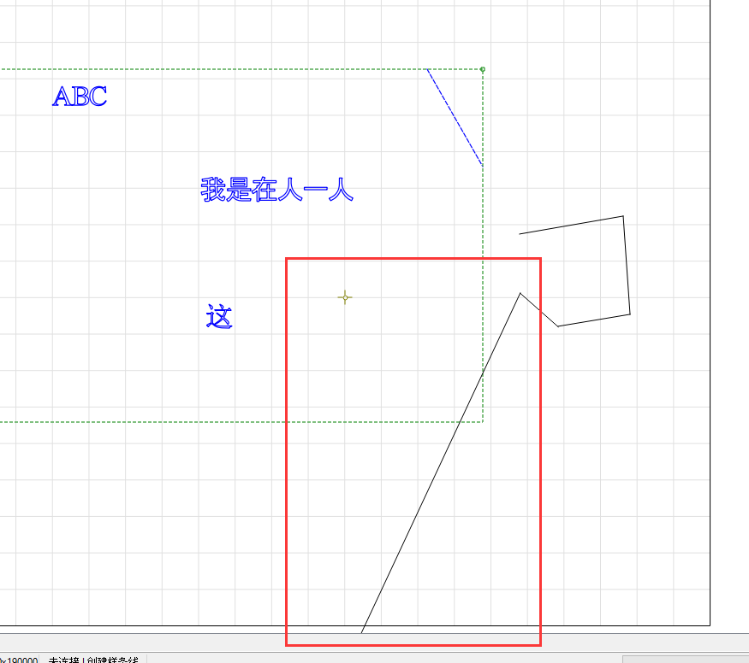
10 |  | 鼠标在画布区点击 |  |  | 点击后移动鼠标会在上次点击的位置到当前鼠标光标处画出一条虚线 |  |  |  |  |  |  | Pass

11 |  | 接9，只左键单击了一次后 |  |  | 不建立多边形图元，文档外包框不改变 |  |  |  |  |  |  | Pass

12 |  | 接9，只左键单击了一次后，右键单击一次 |  |  | 取消图元建立，文档无变化 |  |  |  |  |  |  | Pass

13 |  | 接9，多次建立顶点后，点击右键完成创建 |  |  | 建立图元 |  |  |  | 当前图元处于选择状态 |  |  | Pass

14 |  | 点击左侧工具栏中的【文字工具】按钮 |  |  |  |  |  |  |  |  |  | Pass

15 |  | 在画布任意处（不超出最大限制）单击 |  |  | 出现文字输入光标 |  |  |  | 当前高度是按毫米计算，光标很小 |  |  | Pass

16 |  | 用户不输入文字在画布其它有效位置单击 |  |  | 原光标位置处不建立文字图元，在新位置处显示文字输入光标 |  |  |  |  |  |  | Pass

17 |  | 键盘输入ansi字符 |  |  | 直接显示所输入的ansi字符 |  |  |  |  |  |  | Pass

18 |  | 键盘输入中文字符（微软五笔） |  |  | 每个字符均按输入法正常输入 |  |  |  | 第二个字符输入时会切换到英文输入法，从而从第二个字符开始输入了相应的ansi字符 |  |  | Fail

19 |  | 点击左侧工具栏中的【直线工具】 |  |  |  |  |  |  |  |  |  | Pass

20 |  | 在画布任意处（不超出最大限制）单击 |  |  | 点击后移动鼠标会在上次点击的位置到当前鼠标光标处画出一条虚线 |  |  |  |  |  |  | Pass

21 |  | 在画布任意处（不超出最大限制）第二次单击，不与第一个点重合或近似重合 |  |  | 建立图元并默认选中 |  |  |  |  |  |  | Pass

22 |  | 接20，与第一个点重合或近似重合 |  |  | 取消图元建立，文档无变化 |  |  |  |  |  |  | Pass

23 |  | 点击左侧工具栏中的【样条线工具】 |  |  |  |  |  |  |  |  |  | Pass

24 |  | 同10 |  |  |  |  |  |  |  |  |  | Pass
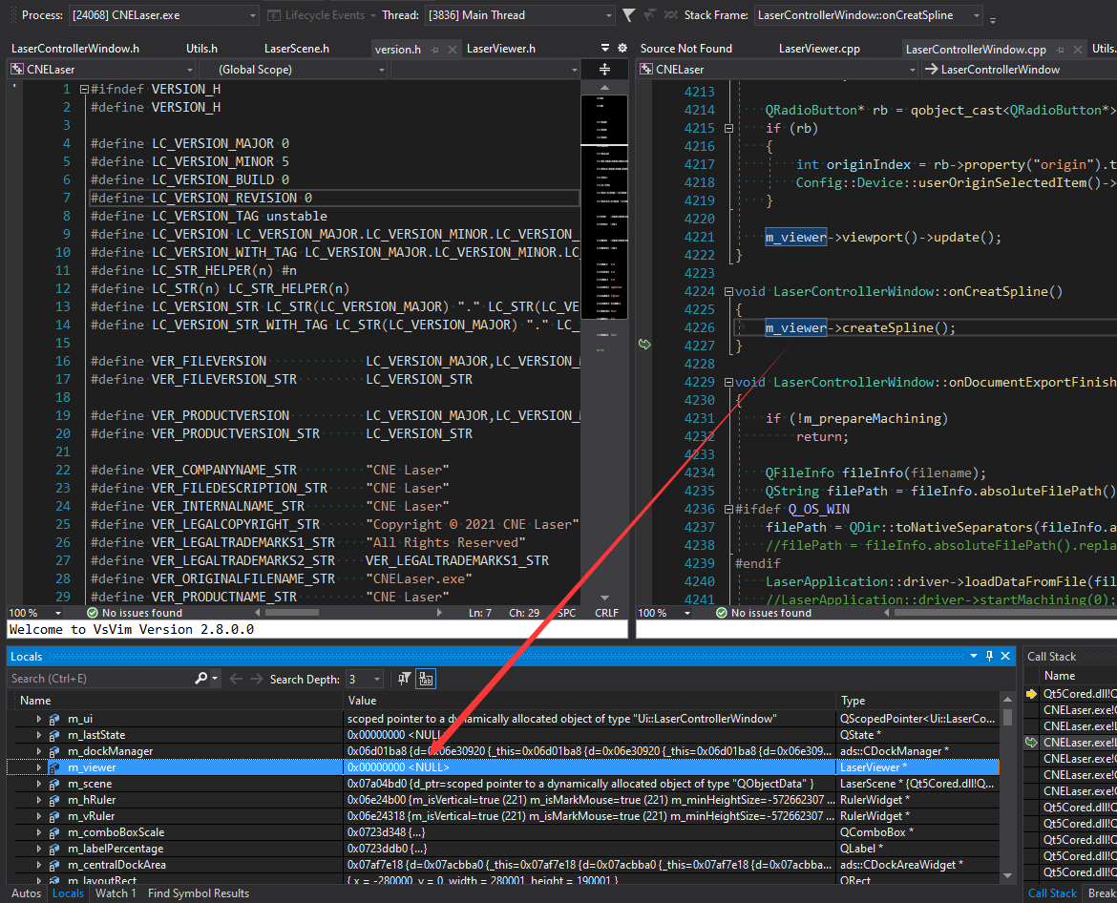
25 |  | 同11 |  |  |  |  |  |  |  |  |  | Pass

26 |  | 同12 |  |  |  |  |  |  |  |  |  | Pass

27 |  | 同13 |  |  |  |  |  |  |  |  |  | Pass

28 |  | 当非第一次单击时，若鼠标移动到上一个点或近似上一个点 |  |  | 正常无变化 |  |  |  | 会出现异常直线，指向左下角 |  |  | Fail

29 |  | 点击左侧工具栏中的【位图工具】按钮 |  |  | 弹出打开文件对话框 |  |  |  |  |  |  | Pass

30 |  | 选择图片文件（比画布加工幅面小） |  |  | 图片显示在画布中间位置 |  |  |  | 尺寸还是以毫米为单位，大小位置均不对 |  |  | Pass

31 |  | 选择图片文件（比画布加工幅面大） |  |  | 图片显示在画布中间位置 |  |  |  |  |  |  | Pass

32 |  | 样条线创建过程中关闭窗口 |  |  | 正常退出 |  |  |  | 异常退出 |  |  | Pass

33 |  | 点击左侧任意工具按钮后 |  |  | 工具栏【导出】按钮可用 |  |  |  | 不可用 |  |  | Pass

34 |  | 同14 |  |  | 缩放移动图元后，只要图元在视口范围内，均正常显示 |  |  |  | 有时会消失，应该是外框计算错误 |  |  | Pass

35 |  | 接上，修改字体大小 |  |  | 字体相应变化，图元外框变化 |  |  |  | 图元外框没有变化 |  |  | Pass

36 |  | 新建一个位图图元，使在当前文档外框的左或右侧，观察外包框和加减速外框 |  |  | 应正常显示外框与加减速外框（绿色） |  |  |  | 未见绿色框 |  |  | Pass

37 |  | 新建一个矢量图元，将其所在图层类型设为【雕刻】，观察外框 |  |  | 应正常显示外框与加减速外框（绿色） |  |  |  | 绿色框异常变长 |  |  | Pass

38

39

40

41

42

43
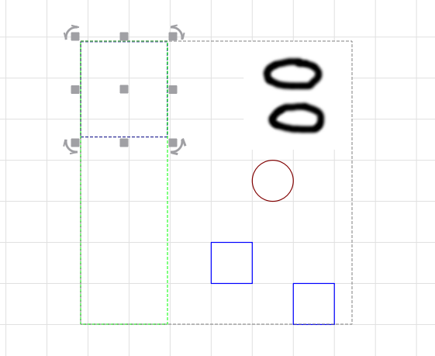
44

45

46

47

